17 Juni 2022
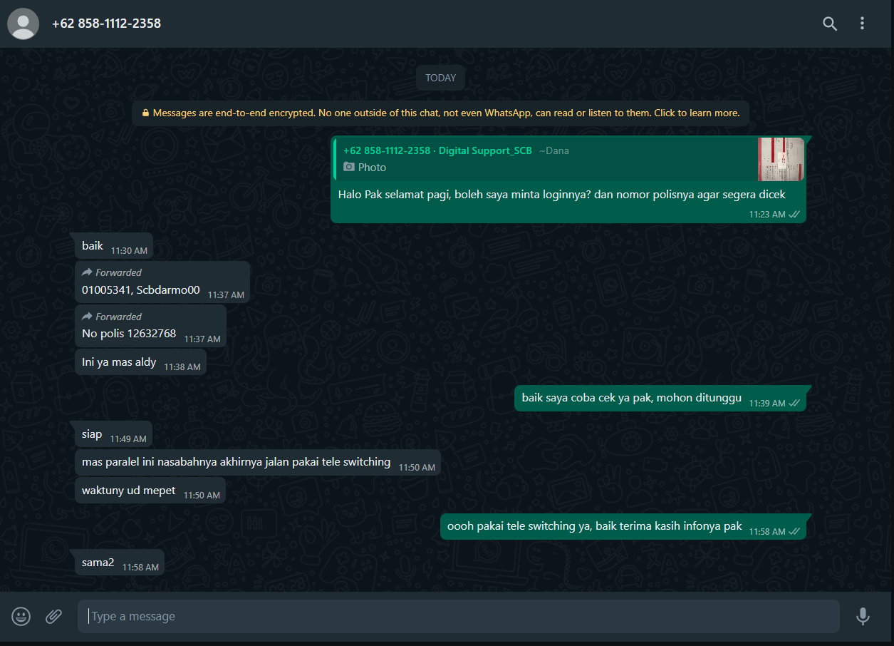
No polis | Bugs | Status
12632768 | Tidak bisa switching karena produknya U22 (VMP) | Done, pakai tele switching

